Sheet1
Nazev | Id | Obrazek | Popis
Zvonek Andělíček | 11971852 | 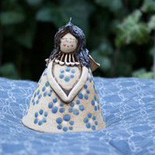 | andel modra
Zvonek Andělíček | 11971836 | 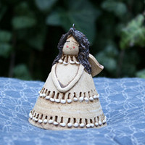 | andel cernocarka
Zvonek Andělíček | 11971827 | 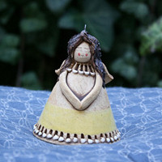
Zvonek Andělíček | 11971816 | 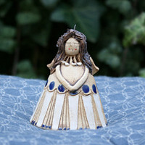
Zvonek Andělíček | 11971805 | 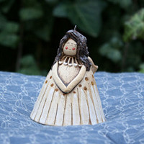
Zvonek Andělíček | 11971790 | 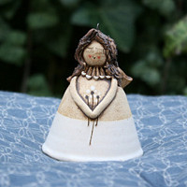
Zvonek Andělíček | 11971729 | 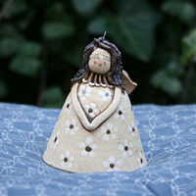
Zvonek Andělíček | 11971704 | 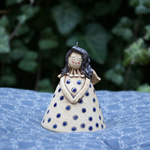
Zvonek Andělíček | 11971683 | 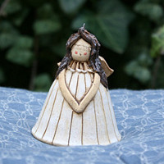
Zvonek Andělíček | 11971651 | 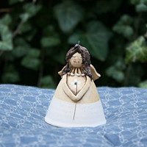
Zvonek Andělíček | 11971613 | 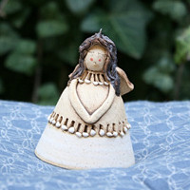
Zvonek Andělíček | 11971592 | 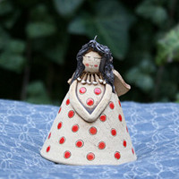
Aromalampa | 11970628 | 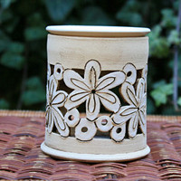
Aromalampa | 11970601 | 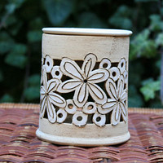
Aromalampa | 11970592 | 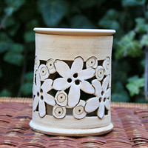
Aromalampa | 11970585 | 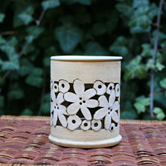
Aromalampa | 11970571 | 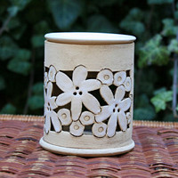
Aromalampa | 11966020 | 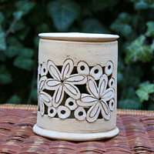
Hrneček presso | 11965844 | 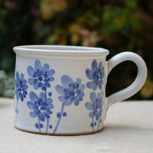
Hrneček presso | 11965827 | 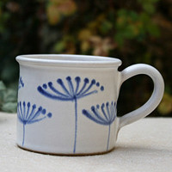
Hrneček presso | 11965813 | 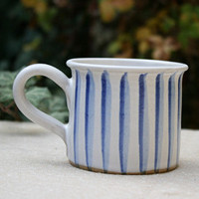
Hrneček presso | 11965790 | 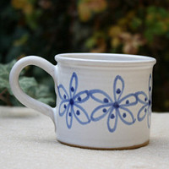
Hrneček presso | 11965780 | 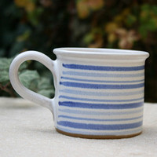
Hrneček presso | 11965761 | 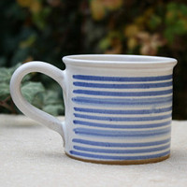
Hrneček presso | 11965738 | 